courseOutline
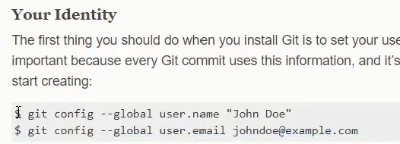
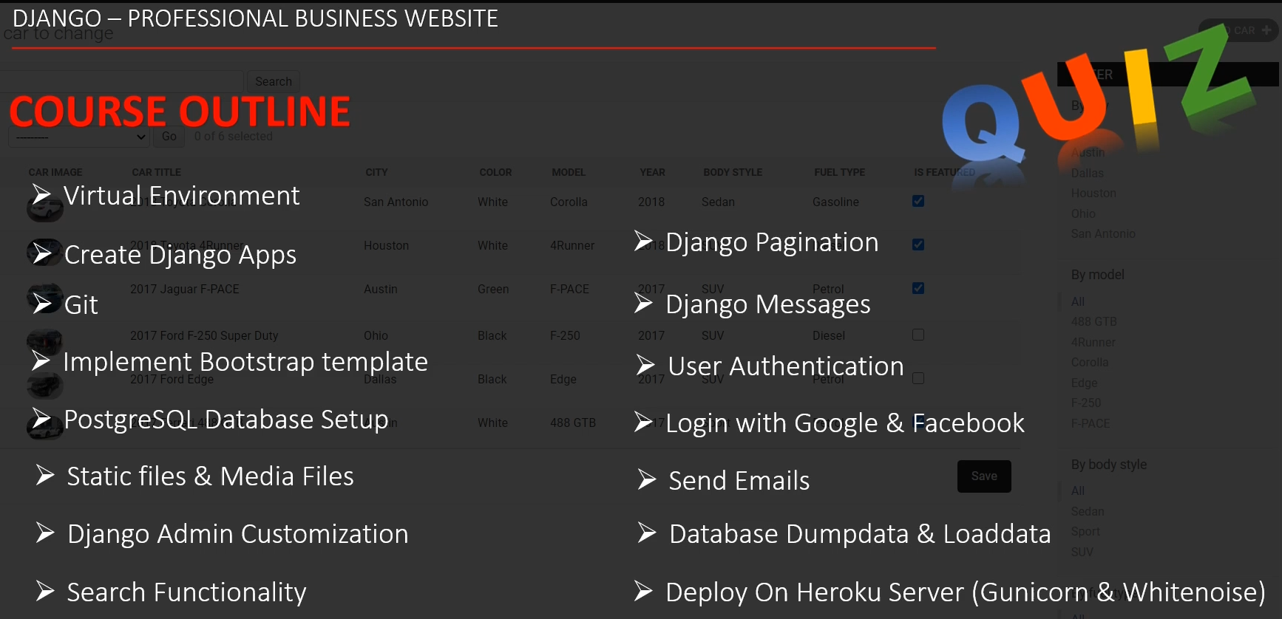
 | Git Installation

 | https://git-scm.com/download/win

 | Git Bash Commands to create virtualenv
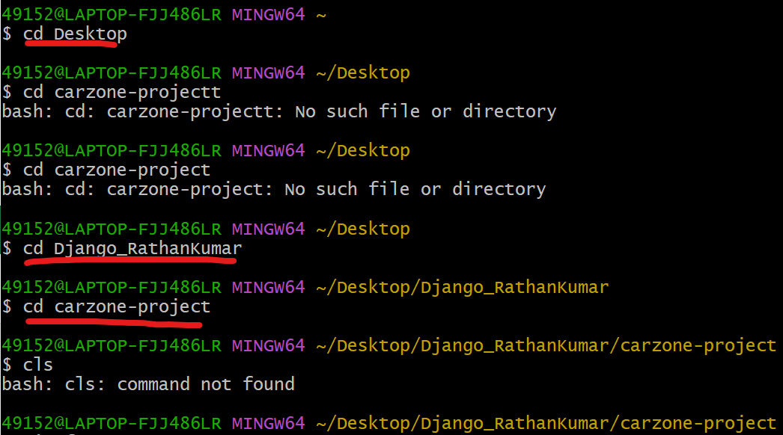

Github Setup
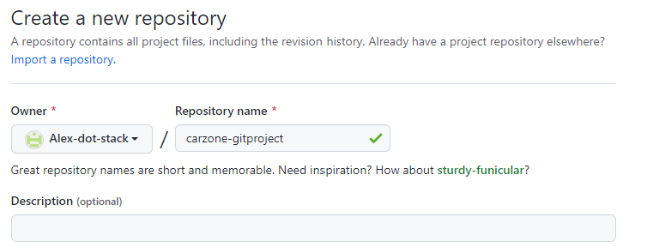

 | startproject

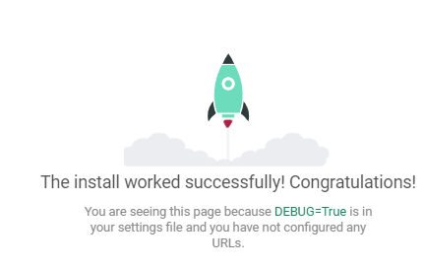
 | runserver
 | GitrBASH
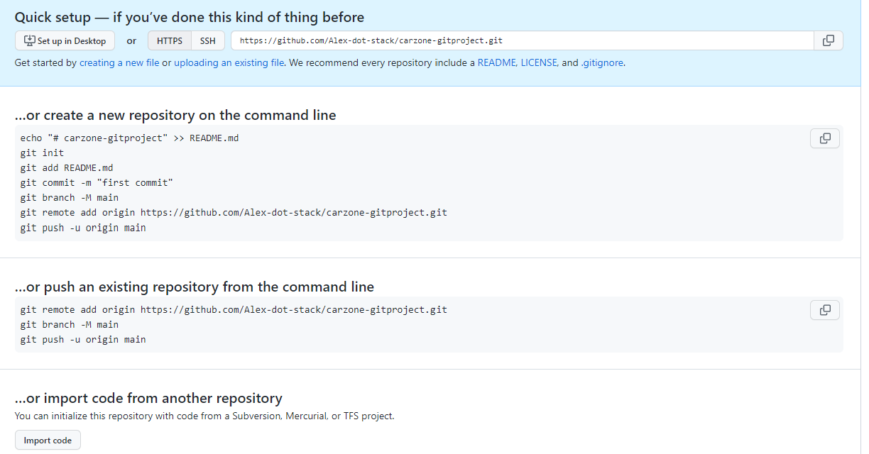

 | oder direkt Pycharm

 | Start App

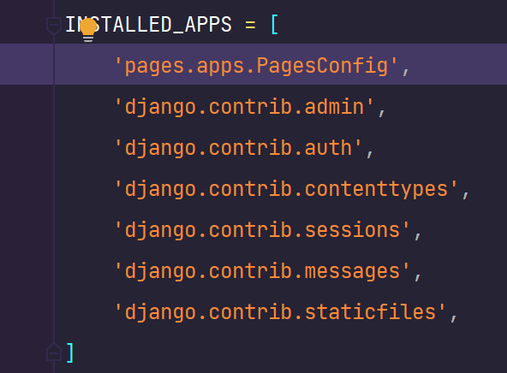
 |  | APPs einchecken

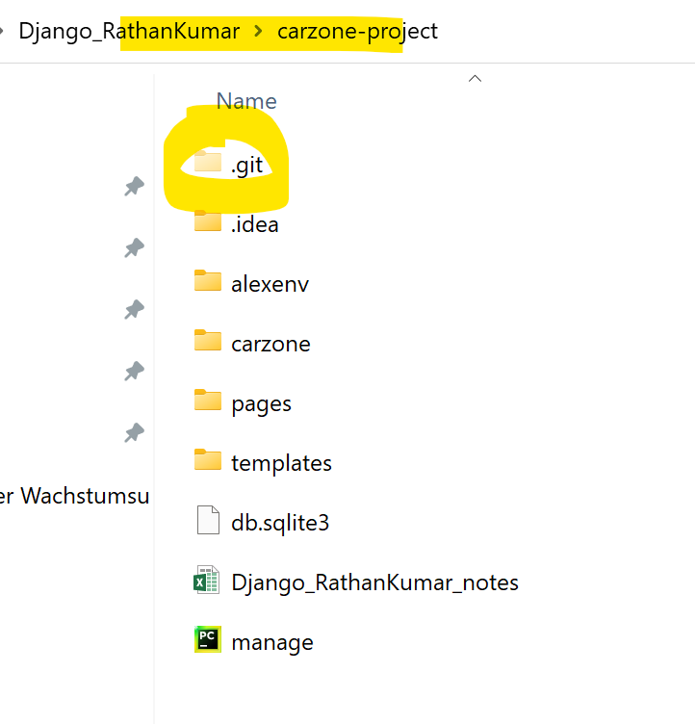

 |  |  | Templates einchecken

Add all files to GIT

wenn das erste Mal anmelden, dann ist das nötig - siehe Git Doku

